Лист1
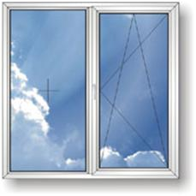
ООО ХОФФМАН РУС
zakaz@hoffmanrus.pro
8-905-500-1355

Окна ПВХ по дилерским ценам

 |  | Размер 1300 х 1400мм
Профильная система | Комплектация | Цена за 1кв.м | Цена за 1 окно
 | KBE Gutwerk 58 + Axor | 2759 | 5021
 | KBE Gutwerk 58 + Internika | 2857 | 5200
 | KBE Gutwerk 58 + Roto | 3049 | 5550
 | KBE Gutwerk 70 + Axor | 2841 | 5170
 | KBE Gutwerk 70 + Internika | 2951 | 5370
 | KBE Gutwerk 70 + Roto | 3159 | 5750

 | Rehau Blitz 60 + Axor | 3104 | 5650
 | Rehau Blitz + Internika | 3214 | 5850
 | Rehau Blitz + Roto | 3390 | 6170

Конструкции рассчитаны с использованием 2го стеклопакета 32мм (в системах шириной 70мм использован стеклопакет 40мм)
В стоимость включены - подставочный профиль, фурнитура с микролифтом (приподнимателем), ручка металлическая.
Для заказов (объектов) от 300кв.м. предусмотрены индивидуальные скидки.
Мы производим конструкции и из других профилей, не указанных в данном предложении (Montblanc, Brusbox, Novotex).

